Лаба 6 (Отчет)

Project name | Калькулятор кредитов |  | ☗
version | 0.0.1
GENERAL
 |  |  | Smoke Test | Acceptable
 |  |  | Test Cases | Medium
 |  |  | Defect Report | Low

 |  |  | New Defects | 14
 |  |  | Test Documentation | Test Cases

DETAILED
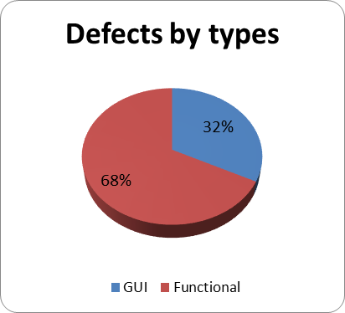 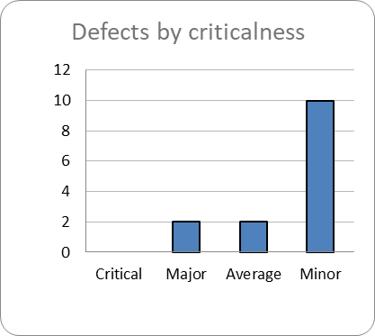
 |  |  | Top 5 most important issues
 |  |  | ID | Severity
 |  |  | IN-2 IN-4 IN-1 IN-12 IN-6 | Major Major Average Average Minor

 |  |  | Testing environment
 |  |  | URL: https://www.bsuir.by/calculatorkreditov Application service: Apache 2.2.2.0 Browsers: Google Chrome

QUALITY BY MODULES |  |  | Recommendations
Module | Quality | Comments | Продукт содержит ошибки, которые нуждаются в исправлении. Есть нереализованный функционал работы с данными. Продукт содержит большое количество графических дефектов.
Приложение | Medium | Содержатся незначительные дефекты интерфейса, которые не мешают основному функционалу.
Мои проблемы | Low | Основные функции по работе с представленными данными не работают.
Расчет кредита | Low | Данные не отправляются на электронную почту пользователя. Графические дефекты

QA team
Company: BSUIR QA Manager: Лодис Юлия QA Engineers: Лодис Юлия

